Cypress環境作成
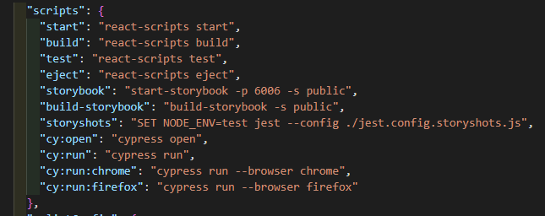
■ | Cypress環境作成

 | 参考URL: https://zenn.dev/kai/articles/cypress-e2etest

 | 1. | コマンド: npm install --save cypress -Dを実行

 | 2. | package.jsonのscriptsに行を追加

 |  | "cy:open": "cypress open"

 | 3. | コマンド: npm run cy:openを実行し、cypressを起動

 |  | エラーになる場合、node_modules\cypress\lib\tasks\verify.jsを開き、変数VERIFY_TEST_RUNNER_TIMEOUT_MSの値を300000とかに変更する

 |  | cypressが起動されると、以下の赤枠のフォルダ、ファイルが作成される

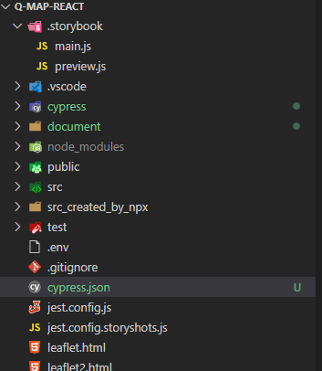

 | 4. | cypress.jsonの内容を変更する

 |  | {
 |  | "baseUrl": "http://localhost:3000"
 |  | }

 | 5. | 以下をpackage.jsonのscripts配下に追記

 |  | "cy:run": "cypress run",
 |  | "cy:run:chrome": "cypress run --browser chrome",
 |  | "cy:run:firefox": "cypress run --browser firefox"

